Evaluation U42 RP
BTS Enveloppe des Bâtiments : Conception et Réalisation Evaluation U42 - Revue de Projet | NOM DU CANDIDAT: |  |  |  |  |  |  |  |  | SESSION 2021
 | PRENOM DU CANDIDAT:
 | REPERE DU SUJET:
Compétences évaluées | Mettre X si non évalué | 0 | 1 | 2 | 3 |  | Poids théorique | Poids réel compté | Nombre de points | ELEMENTS DE QUESTIONNEMENT
C1 - PREPARER ET ASSURER UNE COMMUNICATION |  |  |  |  |  |  | 20% | 20% | 0.00
C1.1 Elaborer une stratégie de communication orale | Obligatoire |  |  |  |  | ◄ | 100% | 100% | 0.00
x |  |  |  |  |  |  | 30% | 30% | 0.00
C2.1 Lire et décoder Rechercher une information dans un modèle numérique | Obligatoire |  |  |  |  | ◄ | 100% | 100% | 0.00
C3 – ASSURER LE TRAVAIL EN EQUIPE |  |  |  |  |  |  | 25% | 25% | 0.00
C3.4 Organiser, planifier et conduire une réunion | Obligatoire |  |  |  |  | ◄ | 100% | 100% | 0.00
C5 – RECHERCHER DES INFORMATIONS ET ASSURER UNE VEILLE |  |  |  |  |  |  | 25% | 25% | 0.00
C5.1 Collecter de nouvelles informations relatives au thème ou à la problématique Rechercher une information dans un modèle numérique |  |  |  |  |  | ◄ | 20% | 20% | 0.00
C5.2 Trier les informations Faire une extraction de données issues de la maquette numérique |  |  |  |  |  | ◄ | 20% | 20% | 0.00
C5.3 Valider les informations |  |  |  |  |  | ◄ | 40% | 40% | 0.00
C5.4 Assurer une veille technologique et réglementaire |  |  |  |  |  | ◄ | 20% | 20% | 0.00
ATTENTION, si le symbole ◄ apparait dans cette colonne c'est qu'il manque une information ou qu'il y a des informations contradictoires pour l'évaluation |  |  |  |  |  |  | 100% | 100% | 0.0
Note brute obtenue par calcul automatique : |  |  | 0.0 |  | /20 |  |  | Seules les cases JAUNES sont à remplir par la commission d'évaluation
Note sur 20 attribuée par le jury (note brute + ou - 1 point): |  |  |  |  |  |  | /20

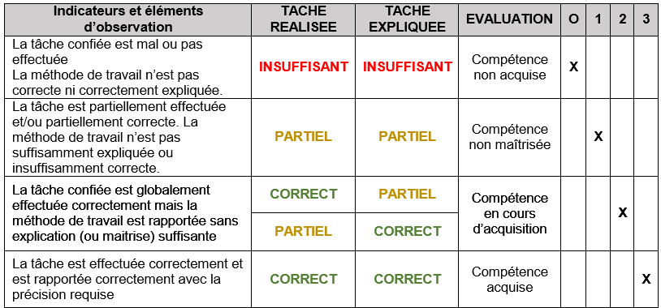
Appréciation globale |  |  | % évalué |  |  | Plus de 2/3 des indicateurs doivent être évalués
 |  |  | 100%
 |  |  | CORRECT
Noms des Evaluateurs | Signatures
 |  |  | Date

BTS Enveloppe des Bâtiments : Conception et Réalisation Annexe 5: Evaluation U42 - Revue de Projet

